关系图
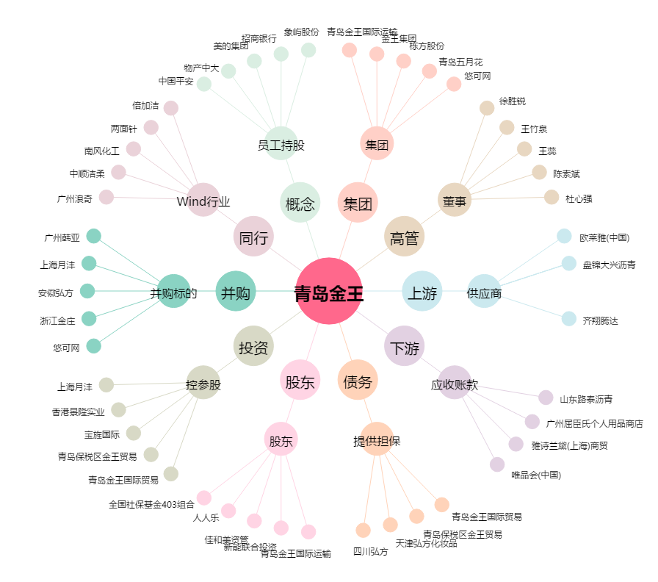
青岛金王[002094.SZ] - 关系概览图

